关系图
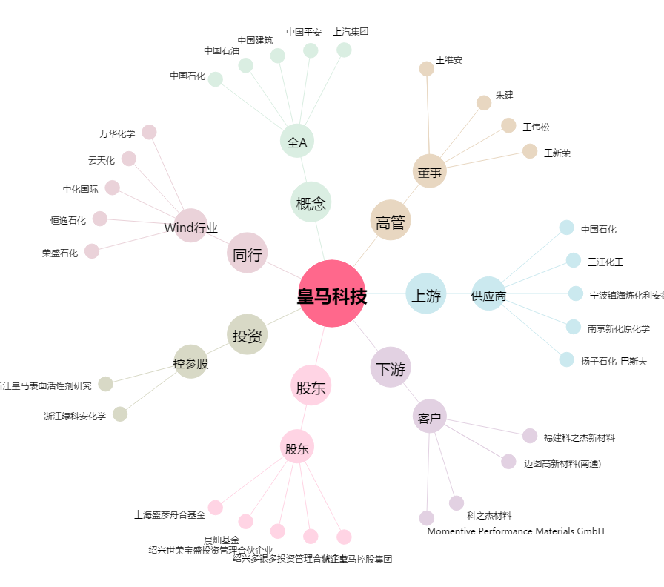
皇马科技[603181.SH] - 关系概览图

